CAPA
DADOS DO EMPREENDIMENTO
 | Projeto: | Electra Towers |  | ENDEREÇO DA OBRA: | Rua 254, 215, Meia Praia, Itapema/SC
 | Empresa: | Thozen Empreendimentos |  | Cidade/ES: | Itapema, SC
 | Revisão: | R00 |  | CNPJ: | 43.339.082/0001-06

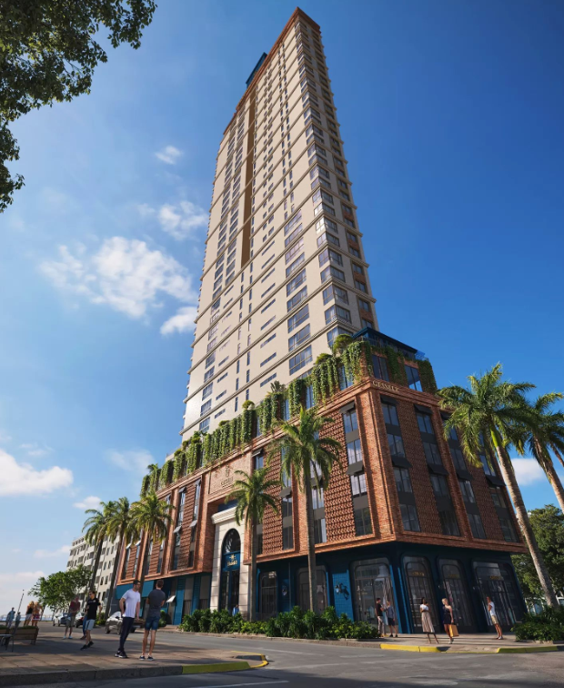
 | Pazo de Obra: | 48 Meses |  | Nº Unid. Residenciais: | 192 un |  | Imagens

 | Área do Terreno: | 2095.43 M² |  | Nº Unid. Comerciais: | 07 un

 | Área Construída: | 37893.89 M² |  | Nº Pavimentos: | 57 un

 | Área Privativa: | 22778.64 M² |  | Total de Dormitórios: | 576 un

 | Área de Lazer: | 1736.27 M² |  | Nº Subsolos: | 00 un

 | Área Comercial: | 500.04 M² |  | Nº Vagas: | 399 un

 | Torre | Pavimento | Área | Área Privativa | Perímetro | Pé direito
 | Embasamento | Térreo | 1565.91 | 0 |  | 4.3
 | Embasamento | Garagem 01 | 1736.27 | 0
 | Embasamento | Garagem 02 | 1736.27 | 0
 | Embasamento | Garagem 03 | 1736.27 | 0
 | Embasamento | Garagem 04 | 1736.27 | 0
 | Embasamento | Garagem 05 | 1736.27 | 0
 | Embasamento | Pavimento diferenciado — Lazer | 1736.27 | 0.00 |  | 3.6
 | Torre A | Pavimento tipo — Torre A (×24) | 12,720.48 | 11,382.72 |  | 3.24
 | Torre B | Pavimento tipo — Torre B (×24) | 12892.32 | 11397.12 |  | 3.24
 | Cobertura | Casa de Máquinas | 176.26 | 0
 | Cobertura | Reservatórios | 121.3 | 0

 | Torre | Pavimento | Descrição | Área |  |  | ETAPA
 | Áreas Comuns | TÉRREO | Hall Externo | 12.33 m² |  |  | GERENCIAMENTO TÉCNICO E ADMINISTRATIVO
 | Áreas Comuns | TÉRREO | Hall Térreo | 35.27 m² |  |  | MOVIMENTAÇÃO DE TERRA
 | Áreas Comuns | TÉRREO | Guarita | 4.72 m² |  |  | CONTENÇÃO
 | Áreas Comuns | TÉRREO | Lavapés | 1.00 m² |  |  | INFRAESTRUTURA
 | Áreas Comuns | TÉRREO | Lavabo Pne - Térreo | 3.77 m² |  |  | SUPRAESTRUTURA
 | Áreas Comuns | TÉRREO | Bicicletário/Box | 87.33 m² |  |  | ALVENARIAS E VEDAÇÕES
 | Áreas Comuns | TÉRREO | Antecâmara - Térreo | 8.07 m² |  |  | SISTEMAS E INSTALAÇÕES ELÉTRICAS
 | Áreas Comuns | 2º AO 5º PAVIMENTO - GARAGENS (X5) | Antecâmara - Garagens (x5) | 33.60 m² |  |  | SISTEMAS E INSTALAÇÕES HIDROSSANITÁRIAS E DRENAGEM
 | Áreas Comuns | 4º PAVIMENTO - LAZER/GARAGENS | Sala de massagem | 7.47 m² |  |  | INSTALAÇÕES PREVENTIVAS
 | Áreas Comuns | 4º PAVIMENTO - LAZER/GARAGENS | Banheiro - Lazer/Garagem | 3.91 m² |  |  | INSTALAÇÕES DE GÁS
 | Áreas Comuns | 4º PAVIMENTO - LAZER/GARAGENS | Lavabo - Lazer/Garagem | 2.61 m² |  |  | EQUIPAMENTOS E SISTEMAS ESPECIAIS
 | Áreas Comuns | 4º PAVIMENTO - LAZER/GARAGENS | Lavabo Pne - Lazer/Garagem | 4.33 m² |  |  | CLIMATIZAÇÃO, EXAUSTÃO MECÂNICA
 | Áreas Comuns | 4º PAVIMENTO - LAZER/GARAGENS | Circulação - Lazer/garagem | 30.85 m² |  |  | INSTALAÇÕES ESPECIAIS
 | Áreas Comuns | 4º PAVIMENTO - LAZER/GARAGENS | Área interna Piscina coberta - Lazer/garagem | 40.27 m² |  |  | IMPERMEABILIZAÇÃO E TRATAMENTOS
 | Áreas Comuns | 4º PAVIMENTO - LAZER/GARAGENS | Área externa Piscina coberta - Lazer/garagem | 33.50 m² |  |  | REVESTIMENTOS INTERNOS DE PAREDE
 | Áreas Comuns | 4º PAVIMENTO - LAZER/GARAGENS | Terraço descoberto - Lazer/garagem | 7.60 m² |  |  | REVESTIMENTOS E ACABAMENTOS INTERNOS EM TETO
 | Áreas Comuns | 4º PAVIMENTO - LAZER/GARAGENS | Terraço - Lazer/garagem | 43.50 m² |  |  | PISOS E PAVIMENTAÇÕES
 | Áreas Comuns | 4º PAVIMENTO - LAZER/GARAGENS | Estar do fogo | 4.43 m² |  |  | PINTURA
 | Áreas Comuns | 4º PAVIMENTO - LAZER/GARAGENS | Sauna | 6.30 m² |  |  | ESQUADRIAS, VIDROS E FERRAGENS
 | Áreas Comuns | 4º PAVIMENTO - LAZER/GARAGENS | Sala de Apoio Sauna | 9.06 m² |  |  | LOUÇAS E METAIS
 | Áreas Comuns | 4º PAVIMENTO - LAZER/GARAGENS | Antecâmara - Lazer/garagem | 6.72 m² |  |  | COBERTURA
 | Áreas Comuns | 5º PAVIMENTO - LAZER | Circulação - Lazer | 70.95 m² |  |  | REVESTIMENTOS E ACABAMENTOS EM FACHADA
 | Áreas Comuns | 5º PAVIMENTO - LAZER | Lavabo PNE - lazer | 3.23 m² |  |  | SERVIÇOS COMPLEMENTARES E FINAIS
 | Áreas Comuns | 5º PAVIMENTO - LAZER | Lavabo - lazer | 2.41 m² |  |  | IMPREVISTOS E CONTINGÊNCIAS
 | Áreas Comuns | 5º PAVIMENTO - LAZER | CPD - lazer | 5.25 m² |  |  | TOTAL
 | Áreas Comuns | 5º PAVIMENTO - LAZER | Laje Verde | 269.95 m² |  |  | CUB/SC
 | Áreas Comuns | 5º PAVIMENTO - LAZER | Brinquedoteca | 16.32 m²
 | Áreas Comuns | 5º PAVIMENTO - LAZER | Game Center | 13.09 m² |  |  | DESCRIÇÃO
 | Áreas Comuns | 5º PAVIMENTO - LAZER | Sala de Festas | 93.46 m² |  |  | VALOR POR ÁREA PRIVATIVA (R$/m²)
 | Áreas Comuns | 5º PAVIMENTO - LAZER | Terraço | 88.11 m² |  |  | Tipo diferenciado Apart. 1
 | Áreas Comuns | 5º PAVIMENTO - LAZER | Wine Bar | 29.79 m² |  |  | Tipo diferenciado Apart. 2
 | Áreas Comuns | 5º PAVIMENTO - LAZER | Academia | 63.68 m² |  |  | Tipo Apart. 01
 | Áreas Comuns | 5º PAVIMENTO - LAZER | Espaço Crossfit | 34.41 m² |  |  | Tipo Apart. 02
 | Áreas Comuns | 5º PAVIMENTO - LAZER | Antecâmara - Lazer | 4.15 m² |  |  | Penthouse
 | Áreas Comuns | 6º AO 38º PAVIMENTO - PAVIMENTOS (X33) | Antecâmara - Tipos (x33) | 221.76 m² |  |  | Penthouse diferenciado
 |  |  |  |  |  |  | Duplex

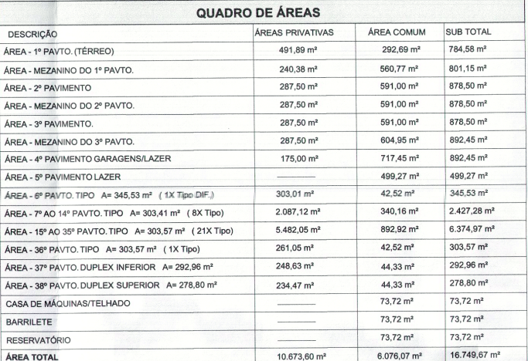
 | Torre | Apartamentos | Área | Quantidade | Total vagas | Total apartamentos | QUADRO DE ÁREAS
 | Torre 1 | Tipo 1 | 102.67 | 9 | 18 | 9
 | Torre 1 | Tipo 2 | 108.38 | 9 | 18 | 9
 | Torre 1 | Tipo 3 penthouse (outorga) | 202.02 | 9 | 18 | 9
 | Torre 1 | Tipo 3 penthouse | 202.02 | 12 | 36 | 12
 | Torre 1 | Tipo 4 penthouse | 199.18 | 1 | 3 | 1
 | Torre 1 | duplex 1 | 329.41 | 1 | 4 | 1
 |  |  | 1184.68 | 41 | 97 | 41

 | Torre | Sala comercial | Área | Total vagas | Total banheiros
 | Torre 1 | Sala comercial 1 | 176.43 | 2 | 1
 | Torre 1 | Sala comercial 2 | 84.08 | 1 | 1
 | Torre 1 | Sala comercial 3 | 60.82 | 1 | 1
 | Torre 1 | Sala comercial 4 | 132.86 | 2 | 1
 | Torre 1 | Sala comercial 5 | 83.77 | 1 | 1
 |  |  | 537.96 | 7 | 5

CANTEIRO
Obra | Elizabeth II Royal Home
Empresa | Gessele
Revisão | R00 |  |  |  |  |  | Número de funcionários |  |  |  | Produtividade média (h/m2)
Instalações de canteiro |  |  |  |  |  |  | Área construída | 16,749.67 |  |  | A.C/prazo | 348.95
Instalações de canteiro |  |  |  |  |  |  | Prazo da obra | 48.00 | meses |  | Pm | 49 | h/m2

 |  |  |  |  |  |  | NF | 95.00 | funcionários
 | Descrição | Unidade | Quantidade |  |  |  | Pavimentos | 10.00
 | Produtividade média | m2 / mês | 348.95 |  |  |  | Equipe administrativa | 5.00 | funcionários
 | Pm | h/m2 | 47.00
 | Numero de funcionários | un | 92.00
 | Equipe administrativa | un | 9.00 |  |  |  | Barracão interno | 509.99
 | Ferramentas | R$ | R$ 55,200.00 | 600,00/func. |  |  |  | 509.99
 | EPI | R$ | R$ 69,000.00 | 750,00/func.
 | Banheiro | un | 5.00 | 1/20 func |  |  | Área refeitório | 1.00 | m²/funcionários
 |  |  |  |  |  |  |  | 95.00 | m²
Barracão de obra |  |  |  |  |  |  | área lavatório | 3.00 | m²
 |  |  |  |  |  |  | Área de chuveiros | 8.00 | m²
 | Descrição | Unidade | Quantidade | Custo unitário | Custo total | Consideração
 | Refeitório | m² | 101.00 | R$293.44 | R$29,637.04 | 1 m²/funcionários
 | Vestiário/banheiro | m² | 151.50 | R$355.16 | R$53,806.29 | 1,5 m²/funcionários (vestiário) 1 m²/20 funcionários (sanitários) + 0,6 m²/m² sanitário (lavatório) + 0,8 m²/ 10 funcionários (chuveiros)
 | Almoxarifado | m² | 100.00 | R$300.17 | R$30,016.80 | Obra até 20.000m² - 100m² e 5m² para cada 1.000m² adicionais
 | Escritório | m² | 72.00 | R$301.41 | R$21,701.59 | 1 m²/funcionários
 | Baias de material | m² | 5.00 | R$127.03 | R$635.14 | 5m² / bloco
 | Sala do cliente | m² | 2.00 | R$1,668.08 | R$3,336.16 | Previsão de estrutura montada no inteior do container com mobiliario, decoração e EPIs
 | TOTAL |  |  |  | 139,133.01
 |  |  |  |  |  |  | área lavatório | - | m²
 | * Central de armazenamento entre pavimentos
Mobiliário de canteiro
 |  |  |  |  |  |  | Área de vestiário | 1.50 | m²/funcionários
 | Descrição | Unidade | Quantidade | Custo unitário | Custo total |  |  | 142.50 | m²
 | Cadeira | un | 14.00 | 200.00 | 2,800.00
 | Mesa | un | 1.00 | 850.00 | 850.00
 | Ar condicionado | un | 1.00 | 3,000.00 | 3,000.00
 | Armário | m | 4.00 | 900.00 | 3,600.00
 | Escrivaninha | un | 9.00 | 800.00 | 7,200.00
 | TOTAL |  |  |  | 17,450.00
 | Descrição | Unidade | Quantidade | Custo unitário | Custo total
 | Computador pessoal | un | 9.00 | 3,500.00 | 31,500.00
 | Impressora | un | 1.00 | 900.00 | 900.00
 | Roteador | un | 2.00 | 500.00 | 1,000.00
 | TOTAL |  |  |  | 33,400.00 |  | Área sanitários | 5.00 | m²

 |  |  |  |  |  |  | Banheiro | 1.00 | para cada | 20 | pessoas
 |  |  |  |  |  |  |  | 5.00

